Univ CO2 emissions
CALCOLO DELLE EMISSIONI DI CO2 |  |  |  |  |  |  |  |  | DATI CHE DEVONO ESSERE DETERMINATI - Linee guida
Allo scopo di calcolare le emissioni di CO2 riconducibili agli spostamenti da e verso la tua università, la seguente tabella può essere usata come strumento: |  |  |  |  |  |  |  |  | A seguire vengono fornite alcune spiegazioni che mostrano come determinare o calcolare i dati che è necessario introdurre "nelle emissioni di CO₂ collegate agli spostamenti in ambito universitario" (celle in verde) al fine di aiutarti in questo compito.

 | EMISSIONI DI CO₂ RICONDUCIBILI AGLI SPOSTAMENTI CASA UNIVERSITÀ
 | Modalità di trasporto | % utenti (1) | N° Utenti/giorno | Media Km/giorno | Fattore di emissione della CO2 |  | Fattore di emissione della CO2 (kg CO2/ passeggero-km) | Emissioni di CO2 (t CO2/anno) | % utenti (1)
 |  |  |  |  | (kg CO2/ UNITÁ) | UNITÁ |  |  | 1.Identificare la percentuale giornaliera di utenti per ogni modalità di trasporto, in accordo con i tuoi questionari sugli spostamenti casa-università.
 |  |  |  |  |  |  |  |  | Ü Dove puoi trovare queste informazioni? | Sui tuoi questionari sulla moblità, nella sezione MODALITÁ DI VIAGGIO → Domanda: ' Qual è il tuo abituale mezzo di trasporto usato negli spostamenti casa-Università?'
 | AUTO ( piccola - benzina) | 6.7 | 1,575 | 66 | 0.177 | veicolo-chilometro | 0.084 | 1,758
 | AUTO (media - bnzina) | 3.3 | 776 | 66 | 0.224 | veicolo-chilometro | 0.107 | 1,096 | 2. Nel caso in cui la modalità di trasporto sia l'automobile o il motociclo/scooter, allora deve essere anche considerata la percentuale per tipo di AUTO o MOTOCICLETTA/SCOOTER come mezzo di trasporto
% totale di utenti di automobile per % di utenti per tipo di auto
% totale di utenti di motociclo/scooter per % di utenti per tipo di motociclo
 | AUTO (grande - benzina) | 6.7 | 1,575 | 66 | 0.253 | veicolo-chilometro | 0.120 | 2,513
 | AUTO (piccola - diesel) | 3.3 | 776 | 66 | 0.168 | veicolo-chilometro | 0.080 | 822
 | AUTO (media - diesel) | 6.7 | 1,575 | 66 | 0.213 | veicolo-chilometro | 0.101 | 2,116 | Ü Dove puoi trovare queste informazioni? | La % per tipo di auto/motocicletta può essere trovata sul tuo questionario sulla mobilità alla sezione: ACCESSO AL CAMPUS CON L'AUTOMOBILE → Domanda: 'Tipo di veicolo'
 | AUTO (grande - diesel) | 6.7 | 1,575 | 66 | 0.241 | veicolo-chilometro | 0.115 | 2,394
 | AUTO (dimensione sconosciuta - benzina/diesel) | 3.3 | 776 | 66 | 0.22 | veicolo-chilometro | 0.105 | 1,076 | Ü Per esempio…
 | AUTO (ibrida) | 3.3 | 776 | 66 | 0.164 | veicolo-chilometro | 0.078 | 802 | Autobus urbano: 10%; Autobus sulle lunghe distanze: 6.7% |  | AUTO ( piccola - benzina): (46.7*14.3)/100 = 667.81/100 = 6.7% |  | AUTO (ibrida): (46.7*7.1)/100 = 331.57/100 = 3.3 %
 | AUTO (elettrica) | 6.7 | 1,575 | 66 | 0.107 | veicolo-chilometro | 0.051 | 1,063 | Treno suburbano/metro: 3.3% ; Treno: 3.3% |  | AUTO ( media - benzina): (46.7*7.1)/100 = 331.57/100 = 3.3 % |  | AUTO (elettrica): (46.7*14.3)/100 = 667.81/100 = 6.7%
 | SCOOTER (piccola motocicletta) | 6.65 | 1,563 | 66 | 0.085 | passeggero- chilometro | 0.085 | 1,760 | Tram/Filobus: 6.7% |  | AUTO (grande - benzina): (46.7*14.3)/100 = 667.81/100 = 6.7% |  | AUTO(dimensione ignota - benzina/diesel): (46.7*7.1)/100 = 331.57/100 = 3.3 %
 | MOTOCICLETTA | 6.65 | 1,563 | 66 | 0.12 | passeggero- chilometro | 0.12 | 2,484 | Bicicletta: 6.7% |  | AUTO ( piccola -diesel): (46.7*7.1)/100 = 331.57/100 = 3.3 % |  | SCOOTER: (13.3*50)/100 = 665/100 = 6.65%
 | AUTOBUS URBANO | 10 | 2,350 | 66 | 0.146 | passeggero- chilometro | 0.146 | 4,545 | Solo a piedi: 3.3% |  | AUTO (media - diesel): (46.7*14.3)/100 = 667.81/100 = 6.7% |  | MOTOCICLETTA: (13.3*50)/100 = 665/100 = 6.65%
 | AUTOBUS A LUNGA PERCORRENZA/CORRIERA | 6.7 | 1,575 | 66 | 0.135 | passeggero- chilometro | 0.135 | 2,816 |  |  | AUTO ( grande - diesel): (46.7*14.3)/100 = 667.81/100 = 6.7%
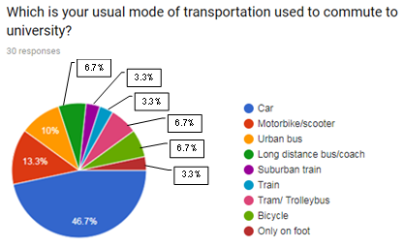
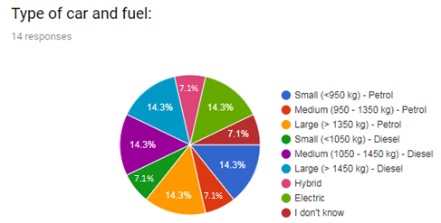
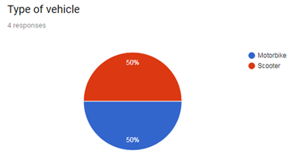
 | TRENO | 3.3 | 776 | 66 | 0.024 | passeggero- chilometro | 0.024 | 247
 | TRENO SUBURBANO / METRO | 3.3 | 776 | 66 | 0.095 | passeggero- chilometro | 0.095 | 976
 | TRAM/FILOBUS | 6.7 | 1,575 | 66 | 0.084 | passeggero- chilometro | 0.084 | 1,752
 | BICICLETTA | 6.7 | 1,575 | 66 | 0 | passeggero- chilometro | 0 | 0
 | A PIEDI (solamente) | 3.3 | 776 | 66 | 0 | passeggero- chilometro | 0 | 0
 | TOTALE |  |  |  |  |  |  | 28,220

 | Popolazione universitaria (2) | 23,500 | Distanza media /viaggio (km) (3) | 18.4 | Media dei viaggi di ritorno/giorno (4) | 1.8 | Percentuale media di occupazione del veicolo (5) | 2.1

 | N° giorni lavorativi/anno (6) | 200
 |  |  |  |  |  |  |  |  | Popolazione universitaria (2)
 |  |  |  |  |  |  |  |  | Indica la tua popolazione universitaria complessiva, tenendo conto di tutti i raggruppamenti universitari: studenti, amministrativi, & staff dirigenziale e staff docenti & ricercatori

Considerazioni generali per completare questa tabella: |  |  |  |  |  |  |  |  | Ü Per esempio…totale della popolazione universitaria = 23,500
 | Nota 1: Le celle in verde devono essere completate con i dati specifici dell'Università |  |  |  |  |  |  |  | Ü Se la % di utenti(distribuzione data dal campionario del tuo questionario - Vedi (1)) è moltiplicata per la tua popolazione universitaria, allora il numero totale di utenti può essere calcolato per ogni modalità di trasporto (colonna E)
 | Nota 2: Le celle in blu sono calcoli impliciti. Non sono richiesti dati
 | Nota 3: I fattori di emissione della CO2 (colonne 'G-H'): è stato proposto un valore stimato per ogni modalità di trasporto.
 | (Guarda le fonti e più dettagli sui fattori di emissione della 'CO₂ associati alle diverse modalità di trasporto' sul seguente foglio di calcolo Excel) |  |  |  |  |  |  |  | Distanza media /giornaliera (km) (3)
 | Comunque, se volesse essere considerato qualunque altro fattore di emissione specifico (ad esempio basato sulle tue linee guida nazionali ), questi possono essere inseriti in questa colonna |  |  |  |  |  |  |  | Calcola la distanza media giornaliera ( espressa in Km) da casa all'Università ( espressa in Km):

 |  |  |  |  |  |  |  |  | 1: Identificare la distribuzione (%) per ogni intervallo di distanza
DIAGRAMMA RISULTANTE |  |  |  |  |  |  |  |  | Ü Dove puoi trovare queste informazioni? ? Sul tuo questionario sulla mobilità, alla sezione ACCESSO ALL'UIVERSITÁ → Domanda: 'Qual'è la distanza media tra la tua casa (origine) e il campus di destinazione?'
Il seguente diagramma mostra una sintesi dei risultati del calcolo:
Emissioni (t CO2/anno) Campus 1
 | Emissioni (t CO2/anno)
Auto | 13640
Scooter | 1760
Motocicletta | 2484
Autobus urbano | 4545
Autobus a lunga percorrenza/corriera | 2816
Treno | 247
Treno suburbano/metro | 976
Tram/Filobus | 1752
Bicicletta | 0
A piedi | 0
 |  |  |  |  |  |  |  |  | 2: Per calcolare la distanza media (espressa in km), può essere considerata una media pesata che tiene conto della % di ogni intervallo di distanza (vedi il 1° passaggio)
distanza media/giorno (km)=
[(1 intervallo di distanza (km) x % per intervallo 1) + ........+ ( n°intervallo di distanza (km) x % per l'intervallo n°)]/100
 | Modalità di trasporto | Emissioni (t CO2/anno)
 | Auto | 13640
 | Scooter | 1760 |  |  |  |  |  |  | per ogni percentuale di distanza,prendere il valore medio. In caso di valore limite: < 1km => prendere 0,5 Km; > 30 Km => prendere 50 Km
 | Motocicletta | 2484
 | Autobus urbano | 4545 |  |  |  |  |  |  | Ü Per esempio…
 | Autobus a lunga percorrenza/corriera | 2816
 | Treno | 247 |  |  |  |  |  |  |  |  |  | INTERVALLO |  | distanza | %
 | Treno suburbano/metro | 976 |  |  |  |  |  |  |  |  |  | intervallo 1 | <1 km | 0.5 | 0
 | Tram/Filobus | 1752 |  |  |  |  |  |  |  |  |  | intervallo 2 | 1-3 km | 2 | 13.3
 | Bicicletta | 0 |  |  |  |  |  |  |  |  |  | intervallo 3 | 4-5 km | 4.5 | 10
 | A piedi | 0 |  |  |  |  |  |  |  |  |  | intervallo 4 | 6-10 km | 8 | 26.7
 |  |  |  |  |  |  |  |  |  |  |  | intervallo 5 | 11-15 km | 13 | 13.3
 |  |  |  |  |  |  |  |  |  |  |  | intervallo 6 | 16-30km | 23 | 16.7
 |  |  |  |  |  |  |  |  |  |  |  | intervallo 7 | >30 km | 50 | 20
 |  |  |  |  |  |  |  |  |  |  |  | Distanza media |  | 18.4
 |  |  |  |  |  |  |  |  |  |  |  |  |  | [(0.5*0)+(2*13.3)+(4.5*10)+(8*26.7)+(13*13.3)+(23*16.7)+(50*20)]/100

 |  |  |  |  |  |  |  |  | Media dei viaggi di ritorno (N°) (4)
 |  |  |  |  |  |  |  |  | Calcolare il numero medio dei viaggi di ritorno (per giorno) aventi come destinazione l'Università
CO2 Emissions distribution by transport mode. Campus 1
 |  |  |  |  |  |  |  |  | 1: Identificare la distribuzione (%) di ogni numero di viaggi di ritorno
 |  |  |  |  |  |  |  |  | Ü Dove puoi trovare queste informazioni? Sul tuo questionario sulla mobilità, alla sezione ABITUDINI NELLO SPOSTAMENTO → Domanda: 'N° di viaggi di ritorno per giorno che fai dall'Università'

 |  |  |  |  |  |  |  |  | 2: Per calcolare la media dei viaggi di ritorno (N°.), può essere considerata una media pesata che tiene conto della % del numero di viaggi di ritorno per ciascuno (vedere il passaggio precedente)
Numero medio dei viaggi di ritorno = [( N° dei viaggi di ritorno 1 x % per questo numero) + ( N° dei viaggi di ritorno 2 x % per questo numero) * ....+ (N° dei viaggi di ritorno n x % per questo numero)]/100

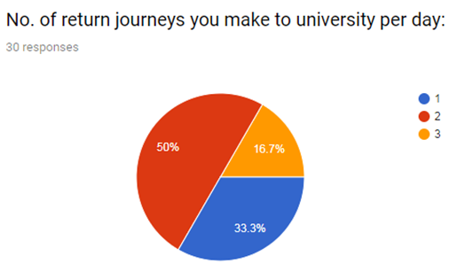
 |  |  |  |  |  |  |  |  | Ü Per esempio…

 |  |  |  |  |  |  |  |  |  |  |  | No return journys |  | %
 |  |  |  |  |  |  |  |  |  |  |  | N° di viaggi di ritorno 1 | 1 | 33.3
 |  |  |  |  |  |  |  |  |  |  |  | N° di viaggi di ritorno 2 | 2 | 50
 |  |  |  |  |  |  |  |  |  |  |  | N° di viaggi di ritorno 3 | 3 | 16.7
 |  |  |  |  |  |  |  |  |  |  |  | Media dei viaggi di ritorno/giorno |  | 1.8
 |  |  |  |  |  |  |  |  |  |  |  |  |  | [1*33.3)+(2*50)+(3*16.7)]/100

 |  |  |  |  |  |  |  |  | Ü Per determinare la media dei chilometri percorsi dagli utenti (cella F) , 'Distanza media /viaggio(3) deve essere moltiplicata per due volte la 'Media dei viaggi di ritorno' (4)
Totale della distanza media ( km/giorno) = ( Distanza media giornaliera tra casa e l'Università) x (2 volte la media dei viaggi di ritorno per giorno)

 |  |  |  |  |  |  |  |  | Nota: raddoppi la media dei viaggi giornalieri, poiché si deve considerare anche il viaggio di ritorno

 |  |  |  |  |  |  |  |  | percentuale media di occupazione dell'autoveicolo (5)
 |  |  |  |  |  |  |  |  | L'unità dei fattori di emissione di CO₂ riconducibile all'automobile deve essere espresso in 'passeggero-chilometro' → 'Veicolo-chilometro' può essere convertito in 'Passeggero-chilometro' dividendo il numero degli occupanti dell'automobile, calcolati come media della percentuale di occupazione dell'automobile

 |  |  |  |  |  |  |  |  | 1: Identificare la distribuzione (%) del numero di persone che viaggiano sulla stessa automobile in ogni viaggio.
 |  |  |  |  |  |  |  |  | Ü Dove puoi trovare queste informazioni? ? Tu puoi trovare la % dei passeggeri dell'automobile sul tuo questionario sulla mobilità alla sezione ACCESSO AL CAMPUS CON L'AUTOMOBILE ( Informazione di carattere generale) → Domanda: 'Di solito quante persone viaggiano sulla macchina?'

 |  |  |  |  |  |  |  |  | 2: Per calcolare la media della percentuale di occupazione dell'automobile, può essere considerata una media pesata che tiene conto della % di passeggeri di ogni automobile
Media della percentuale di occupazione dell'auto = [(N° di passeggeri dell'auto 1 x % di auto con 1 passeggero) + (N° di passeggeri dell'auto 2 x % di auto con 2 passeggeri) +...+ [(N° di passeggeri dell'auto n x % di auto con n passeggeri)]/100

 |  |  |  |  |  |  |  |  | Ü Per esempio…
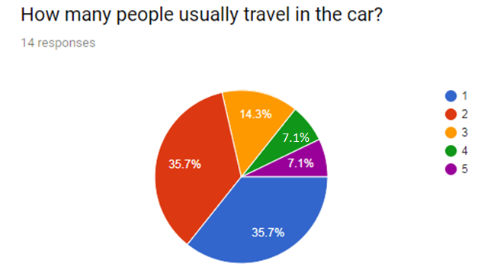
 |  |  |  |  |  |  |  |  |  |  |  | N° passeggeri per auto | %
 |  |  |  |  |  |  |  |  |  |  |  | 1 | 35.7
 |  |  |  |  |  |  |  |  |  |  |  | 2 | 35.7
 |  |  |  |  |  |  |  |  |  |  |  | 3 | 14.3
 |  |  |  |  |  |  |  |  |  |  |  | 4 | 7.1
 |  |  |  |  |  |  |  |  |  |  |  | 5 | 7.1
 |  |  |  |  |  |  |  |  |  |  |  | Media delle auto Percentuale di occupazione | 2.1
 |  |  |  |  |  |  |  |  |  |  |  |  | (1*35.7)+(2*35.7)+(3*14.3)+(4*7.1)+(5*7.1))/100

 |  |  |  |  |  |  |  |  | N° di giorni lavorativi per anno (6)
 |  |  |  |  |  |  |  |  | Indicare il numero di giorni lavorativi per anno nell'Università, in modo da poter calcolare le emissioni di CO₂ complessive per anno riconducibili all'Univesità

 |  |  |  |  |  |  |  |  | Ü Per esempio…numero di giorni lavorativi nell'anno

 | U-MOB LIFE PROJECT nº LIFE15 GIC/ES/000056 European Network for Sustainable Mobility at University |  |  |  |  |  |  |  |  | U-MOB LIFE PROJECT nº LIFE15 GIC/ES/000056 European Network for Sustainable Mobility at University

